关系图
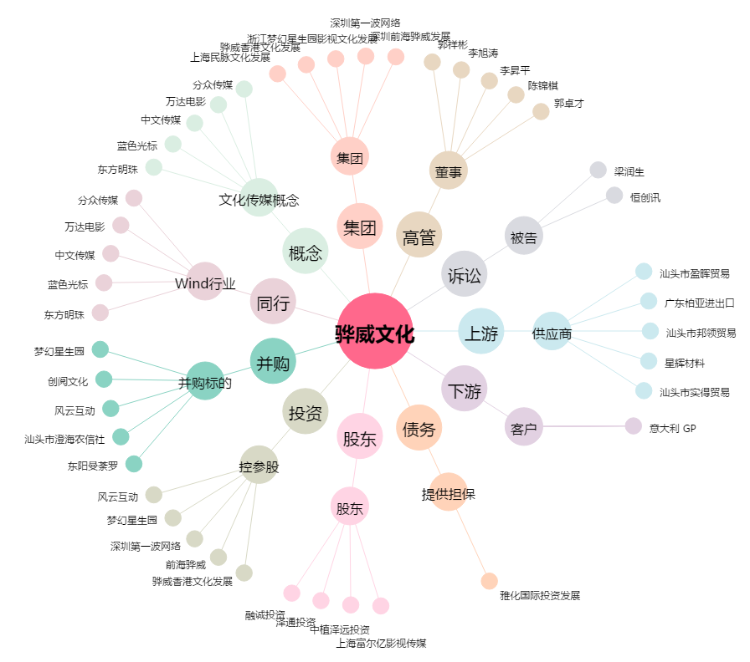
骅威文化[002502.SZ] - 关系概览图

